상품제안서
타이틀리스트 PRO V1 6구 고급케이스 | 상품코드: S44938

 |  |  |  |  |  |  | 02-713-8555 | www.synergygift.co.kr
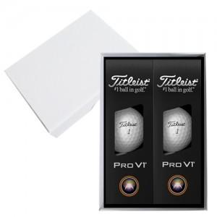

【상세/제작정보】 | <p><span style="font-size: 12pt;">* 배송비 30세트 카톤 단위만 무료, 카톤단위 외 4천원 부가세별도</span>&nbsp;</p>

【인쇄/포장옵션】 | 기타 / 포장지포장

【공급단가】 | 수량 | 20~ | 50~ | 100~ | 300~ | 500~
*VAT별도 | 단가 | 44,250원 | 43,180원 | 41,410원 | 40,350원 | 39,290원

【상품 URL】 | https://www.synergygift.co.kr:443/src/goods_detail.php?gdno=44938

